คำสั่งซื้อ
ชื่อลูกค้า | นายบุญส่ง แก้วมีชัย
ที่อยู่ | 22 หมู่ที่ 7 ตำบลอ่างเนิน อำเภออยู่สูง จังหวัดเชียงราย 57100
เบอร์โทรศัพท์ | 099-999-9999
หมายเหตุ | อยู่บ้านวันจันทร์-ศุกร์ (เสาร์-อาทิตย์ทำงานครับผม)

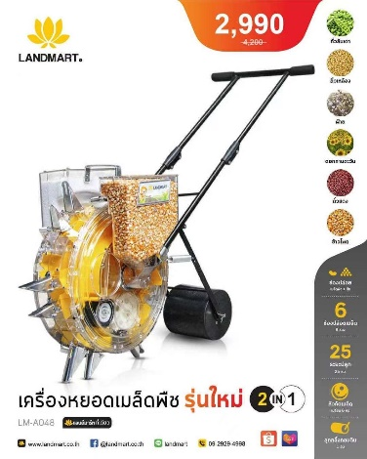
Date/วันที่ | SKU/รหัสสินค้า | Image/รูปภาพ | Product/สินค้า
242719 | LM-A048 |  | เครื่องหยอดเมล็ด+ปุ๋ย 2IN1

Order Number/เลขที่ออร์เดอร์ | Package/จำนวนชิ้น
LM00001 | 1

Signature | Package/จำนวนชิ้น

